Лист1
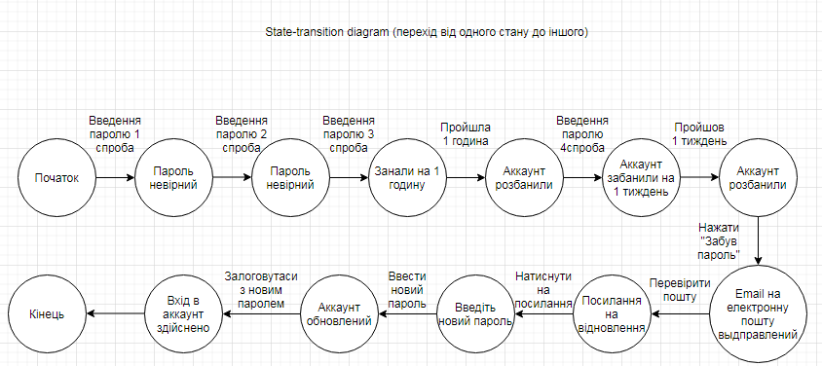
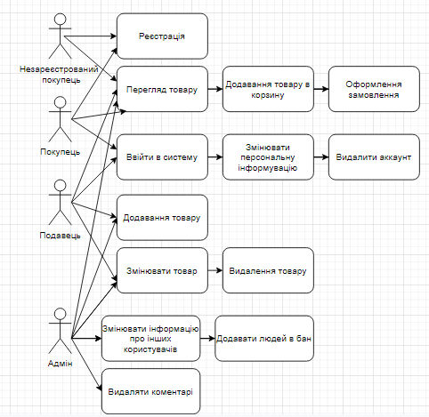
Еквівалентне розділення |  | Логування з номером телефону 10 символів, або з email
Valid | Invalid
3809999999 | 38099999999
abc1234@gmail.com | abc@gmail.com
natasha123442@gmail.com | natasha123442gmail.com
natasha123442@ukr.net | natasha123442@gmailcom
natasha123442@rambler.ru | natashagmail.com

Граничні значення | Правило, що пароль повинен бути від 6 до 16 символів
Valid | Invalid
123abc | 12abc | 5
123abc7890123450 | 123abc78901234500 | 17

Граничні значення | Правило, що номер телефону з 10 цифр
Valid | Invalid
3809999999 | 380999999
 | 38099999991

Decision make table
 | 1 | 2 | 3 | 4 | 5 | 6 | 7 | 8 | 9 | 10 | 11 | 12 | 13 | 14 | 15 | 16
Мобыльний телефон | 0 | 0 | 0 | 0 | 0 | 0 | 0 | 0 | 1 | 1 | 1 | 1 | 1 | 1 | 1 | 1
Ім'я і прізвище | 0 | 0 | 0 | 0 | 1 | 1 | 1 | 1 | 0 | 0 | 0 | 0 | 1 | 1 | 1 | 1
Ім'я користувача | 0 | 0 | 1 | 1 | 0 | 0 | 1 | 1 | 0 | 0 | 1 | 1 | 0 | 0 | 1 | 1
Пароль | 0 | 1 | 0 | 1 | 0 | 1 | 0 | 1 | 0 | 1 | 0 | 1 | 0 | 1 | 0 | 1
Результат | F | F | F | F | F | F | F | F | F | F | F | F | F | F | F | P

Decision make table
 | 1 | 2 | 3 | 4
Формат - фото | 0 | 0 | 1 | 1
Розмір до 1 G | 0 | 1 | 0 | 1
Результат | F | F | F | P

Decision make table
 | 1 | 2 | 3 | 4 | 5 | 6 | 7 | 8 | 9 | 10 | 11 | 12 | 13 | 14 | 15 | 16
Скидка для нових клієнтів 10% | 0 | 0 | 0 | 0 | 0 | 0 | 0 | 0 | 1 | 1 | 1 | 1 | 1 | 1 | 1 | 1
Золота карта 20% | 0 | 0 | 0 | 0 | 1 | 1 | 1 | 1 | 0 | 0 | 0 | 0 | 1 | 1 | 1 | 1
День народження 50% | 0 | 0 | 1 | 1 | 0 | 0 | 1 | 1 | 0 | 0 | 1 | 1 | 0 | 0 | 1 | 1
Бан - Х | 0 | 1 | 0 | 1 | 0 | 1 | 0 | 1 | 0 | 1 | 0 | 1 | 0 | 1 | 0 | 1
Результат | 0% | Х | 50% | Х | 20% | Х | 50% | Х | 10% | Х | 50% | Х | Х | Х | Х | Х

